상품제안서
ITO 스마트 체중계 ITO-280B | 상품코드: F24284

 |  |  |  |  |  |  | 02-412-0044 | www.easy1.co.kr
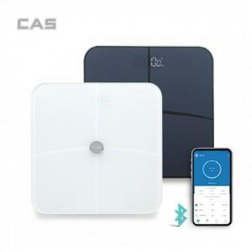

【상세/제작정보】 | 제품색상 : 블랙, 화이트 카톤단위당수량 : 8 인쇄방법 : 실크인쇄, 레이져인쇄 기본수량 미만시 기본인쇄비용발생

【인쇄/포장옵션】 | 실크, 레이저 / 포장지포장

【공급단가】 | 수량 | 50~ | 100~ | 500~ | 1,000~ | 2,000~
*VAT별도 | 단가 | 27,300원 | 26,880원 | 26,250원 | 25,200원 | 24,140원

【상품 URL】 | https://dev.easy1.co.kr:443/src/goods_detail.php?gdno=24284

